PB2
 | U-CONTA (NBR) PİSTON PB2

 | U-CUP (NBR) PISTON PB2

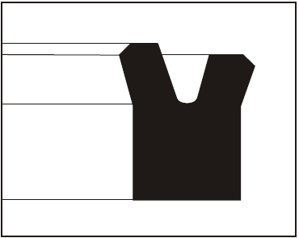
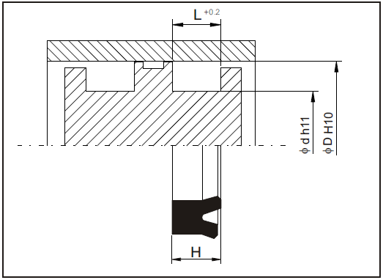

Tanım
Üretim programımızda bulunan bu tip (PB2) piston sızdırmazlık elemanı olup; hidrolik ve pnömatik silindirlerin piston başlarının sızdırmazlığında kullanılır.
Malzemenin hareketli olan dış kenarı, diğer kenara göre daha kısadır. Bu özellik; malzemenin yağı içine alma kabiliyetini arttırmakta ve sürtünmeyi de azaltmaktadır.
Definition
This profile (PB2) which is in our production program, is mainly used to seal piston heads of hydraulic and pnomatic cylinders.
The active outside edge is shorter than the other edge. This property enhances the efficiency of absorbing the oil and reduces the friction.

Avantajları.
-Kolay monte edilebilmesi.
-Küçük montaj aralığı.
-Düşük sürtünme özelliği.
-İyi sızdırmazlık özelliği.
Advantages.
-Easy to fit.
-Simple fitting areas.
-Low friction.
-Good sealing effect.

Standart Malzemeler.
Sızdırmazlık ringi : Standart NBR.
Yüksek sıcaklık ve özel kimyasal ortamlar için VİTON , yüksek performans için HPU ve yüksek hızlarda çalışma için RSP olarakta üretimimiz mevcuttur.
Standard Materials.
Sealing ring : Standart NBR.
For high temperatures and special chemical mediums can be produced with VITON, or HPU for high performance and RSP for high speed operation.

Yüzey Pürüzlülüğü.
Ra µm Rt µm
Dinamik Sızdırmazlık Yüzeyi 0.1 .... 0.4 4 max.
Statik Sızdırmazlık Yüzeyi 1.8 max 10 max.
Yanal Yüzey 3.2 max. 16 max.
Surface Finish.
Ra µm Rt µm
Dynamic Sealing Sufaces 0.1 .... 0.4 4 max.
Static Sealing Sufaces 1.8 max 10 max.
Non Sealing Sufaces 3.2 max. 16 max.

Uygulama Aralığı.
Basınç : ≤ 160 bar.
Sıcaklık : -30.....+100 °C.
Kayma Hızı : ≤ 0.5 m/sn.
Application Conditions.
Pressure : ≤ 160 bar.
Temperature : -30.....+100 °C.
Sliding Speed : ≤ 0.5 m/sn.

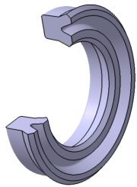 PB2 PİSTON NUTRING
Polilas No | VİTON | NBR | POLİÜRETAN | ΦD | Φd | H | L
PB2.0001 | VİTON | NBR | HPU-RSP | 12 | 6 | 4 | 4.5
PB2.0002 | VİTON | NBR | HPU-RSP | 13 | 6 | 5.2 | 5.7
PB2.0003 | VİTON | NBR | HPU-RSP | 16 | 10 | 4 | 4.5
PB2.0004 | VİTON | NBR | HPU-RSP | 25 | 17 | 5.5 | 6
PB2.0005 | VİTON | NBR | HPU-RSP | 26 | 20 | 3,8 | 4.3
PB2.0006 | VİTON | NBR | HPU-RSP | 30 | 22 | 5.5 | 6
PB2.0007 | VİTON | NBR | HPU-RSP | 31,75 | 19,05 | 6,35 | 6.85
PB2.0008 | VİTON | NBR | HPU-RSP | 32 | 23,5 | 3 | 3.5
PB2.0009 | VİTON | NBR | HPU-RSP | 33,5 | 27 | 6,5 | 7
PB2.0010 | VİTON | NBR | HPU-RSP | 40 | 28 | 7,5 | 8.5
PB2.0011 | VİTON | NBR | HPU-RSP | 45 | 35 | 7 | 8
PB2.0012 | VİTON | NBR | HPU-RSP | 50 | 40 | 7 | 8
PB2.0013 | VİTON | NBR | HPU-RSP | 58 | 38 | 12 | 13
PB2.0014 | VİTON | NBR | HPU-RSP | 58 | 45 | 6,5 | 7
PB2.0015 | VİTON | NBR | HPU-RSP | 60 | 50 | 7 | 8
PB2.0016 | VİTON | NBR | HPU-RSP | 60,33 | 47,63 | 6,35 | 6.85
PB2.0017 | VİTON | NBR | HPU-RSP | 62 | 52 | 4,2 | 4.7
PB2.0018 | VİTON | NBR | HPU-RSP | 63 | 50 | 7,5 | 8.5
PB2.0019 | VİTON | NBR | HPU-RSP | 63 | 51 | 14 | 15
PB2.0020 | VİTON | NBR | HPU-RSP | 63 | 53 | 7 | 8
PB2.0021 | VİTON | NBR | HPU-RSP | 65 | 53 | 6,2 | 6.7
PB2.0022 | VİTON | NBR | HPU-RSP | 68 | 52 | 8 | 9
PB2.0023 | VİTON | NBR | HPU-RSP | 69,85 | 53,98 | 7,93 | 8.93
PB2.0024 | VİTON | NBR | HPU-RSP | 70 | 54 | 8 | 9
PB2.0025 | VİTON | NBR | HPU-RSP | 70 | 60 | 7 | 8
PB2.0026 | VİTON | NBR | HPU-RSP | 74 | 61 | 6,5 | 7
PB2.0027 | VİTON | NBR | HPU-RSP | 80 | 68 | 8.5 | 9.5
PB2.0028 | VİTON | NBR | HPU-RSP | 80 | 68 | 13.5 | 14,5
PB2.0029 | VİTON | NBR | HPU-RSP | 80 | 71 | 6.5 | 7
PB2.0030 | VİTON | NBR | HPU-RSP | 85,73 | 73,03 | 9,52 | 10.52
PB2.0031 | VİTON | NBR | HPU-RSP | 90 | 78 | 8.5 | 9.5
PB2.0032 | VİTON | NBR | HPU-RSP | 90 | 80 | 6 | 6.5
PB2.0033 | VİTON | NBR | HPU-RSP | 92 | 76 | 10 | 11
PB2.0034 | VİTON | NBR | HPU-RSP | 100 | 85 | 13 | 14
PB2.0035 | VİTON | NBR | HPU-RSP | 100 | 88 | 8.5 | 9.5
PB2.0036 | VİTON | NBR | HPU-RSP | 100 | 88 | 9,5 | 10.5
PB2.0037 | VİTON | NBR | HPU-RSP | 102 | 88 | 8 | 9
PB2.0038 | VİTON | NBR | HPU-RSP | 115 | 100 | 10 | 11
PB2.0039 | VİTON | NBR | HPU-RSP | 120 | 105 | 10 | 11
PB2.0040 | VİTON | NBR | HPU-RSP | 125 | 105 | 12 | 13
PB2.0041 | VİTON | NBR | HPU-RSP | 125 | 105 | 16 | 17
PB2.0042 | VİTON | NBR | HPU-RSP | 125 | 110 | 10 | 11
PB2.0043 | VİTON | NBR | HPU-RSP | 125 | 115 | 13 | 14
PB2.0044 | VİTON | NBR | HPU-RSP | 140 | 120 | 10 | 11
PB2.0045 | VİTON | NBR | HPU-RSP | 140 | 120 | 15 | 16
PB2.0046 | VİTON | NBR | HPU-RSP | 140 | 120 | 16 | 17
PB2.0047 | VİTON | NBR | HPU-RSP | 150 | 130 | 14 | 15
PB2.0048 | VİTON | NBR | HPU-RSP | 150 | 136 | 18 | 19
PB2.0049 | VİTON | NBR | HPU-RSP | 160 | 135 | 16 | 17
PB2.0050 | VİTON | NBR | HPU-RSP | 160 | 140 | 14 | 15
PB2.0051 | VİTON | NBR | HPU-RSP | 160 | 145 | 10 | 11
PB2.0052 | VİTON | NBR | HPU-RSP | 180 | 168 | 14 | 15
PB2.0053 | VİTON | NBR | HPU-RSP | 200 | 180 | 8,5 | 9.5
PB2.0054 | VİTON | NBR | HPU-RSP | 200 | 180 | 14 | 15
PB2.0055 | VİTON | NBR | HPU-RSP | 220 | 200 | 14 | 15
PB2.0056 | VİTON | NBR | HPU-RSP | 250 | 230 | 14 | 15
PB2.0057 | VİTON | NBR | HPU-RSP | 280 | 260 | 14 | 15
PB2.0058 | VİTON | NBR | HPU-RSP | 300 | 280 | 14 | 15
PB2.0059 | VİTON | NBR | HPU-RSP | 355 | 330 | 12 | 13
PB2.0060 | VİTON | NBR | HPU-RSP | 400 | 380 | 11,5 | 12.5
PB2.0061 | VİTON | NBR | HPU-RSP | 400 | 380 | 19,8 | 20.8

